东海厂区
广东冠豪高新技术股份有限公司2024年度废弃物（含危险废物）信息公开
一、企业基本信息 |  |  |  |  |  |  |  |  |  | 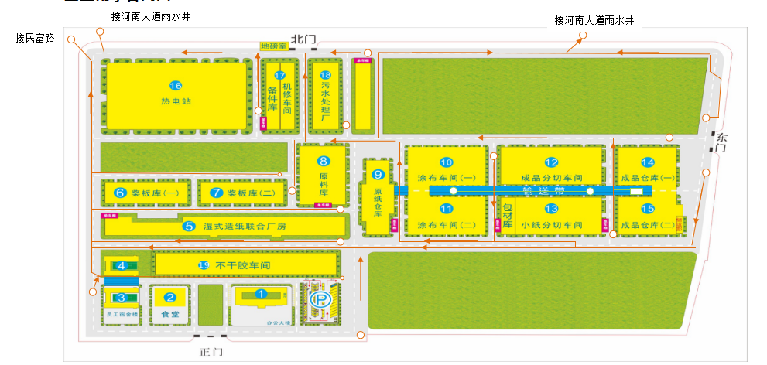 单位平面图
单位名称 |  | 广东冠豪高新技术股份有限公司
单位注册地址 |  | 广东省湛江市东海岛东海大道313号 |  |  |  |  |  | 邮编 | 52400
生产设施地址 |  | 广东省湛江市东海岛东海大道313号
法定代表人 |  | 李飞 |  | 行业类别与统一社会信用代码 |  |  | 91440800617803532R
环保部门负责人 |  | 杨国军 |  | 联系人 |  |  | 陈东雨
联系电话 |  | 13692360313 |  | 传真电话 |  |  | /
电子信箱 |  | 759213632@qq.com
单位网址 |  | https://guanhao.com/responsibility/pollutant.html
生产经营和管理服务的主要内容 |  | 一般项目：新材料技术研发；新型膜材料制造；新型膜材料销售；高性能纤维及复合材料制造；高性能纤维及复合材料销售；塑料制品销售；技术进出口；货物进出口；纸制品制造；纸制品销售；化工产品销售（不含许可类化工产品）；专用化学产品制造（不含危险化学品）；专用化学产品销售（不含危险化学品）；非金属矿及制品销售；热力生产和供应；非居住房地产租赁。（除依法须经批准的项目外，凭营业执照依法自主开展经营活动）
生产产品名称 |  | 原纸 |  | 生产规模（吨/年） | 125000 |  |  | 年度产量（吨） | 138105.49758
 |  | 无碳复写纸 |  |  | 20000 |  |  |  | 1593.567
 |  | 热敏纸 |  |  | 160000 |  |  |  | 169684.64168
固体废物产生规模 |  | / |  |  | 危险废物产生规模 |  |  | 大于10吨/年小于100吨/年
固体废物贮存设施数量： |  | 5 |  |  | 固体废物贮存设施建筑面积（容积）： |  |  | 200
危险废物贮存设施数量： |  | 1 |  |  | 危险废物贮存设施建筑面积（容积）： |  |  | 200

二、一般工业固体废物产生、贮存、处置和利用情况（可另增行）
序号 | 固体废物名称 |  | 年度产生量（吨） |  |  | 物理性状 |  | 来源及生产工序 |  | 自行利用处置设施名称或委托利用处置单位名称 | 利用处置方式 | 年度利用处置量（吨） | 年度转移量（吨） | 年底遗留贮存量（吨） | 贮存原因 |  | 环境污染防治措施
1 | 煤灰 |  | 15384.65 |  |  | 固态 |  | 锅炉 |  | 固废处理单位 | 外卖处理 | 15384.65 | 0 | 0 | 无
2 | 煤渣 |  | 6830.58 |  |  | 固态 |  | 锅炉 |  | 固废处理单位 | 外卖处理 | 6830.58 | 0 | 0 | 无
 | 脱硫石膏 |  | 2763.6 |  |  | 固态 |  | 锅炉 |  | 固废处理单位 | 外卖处理 | 2763.6 | 0 | 0 | 无
 | 废浆 |  | 9615.438 |  |  | 固态 |  | 污水站 |  | 固废处理单位 | 外卖处理 | 9615.438 | 0 | 0 | 无
3 | 污泥 |  | 15369.79 |  |  | 固态（含水率50%） |  | 污水站 |  | 厂内处理 | 锅炉掺烧 | 15369.79 | 0 | 0 | 无
合计 |  |  | 49964.058 |  |  |  |  |  |  |  |  | 49964.058

三、危险废物产生、贮存、处置和利用情况（可另增行）
序号 | 废物名称 | 废物类别 | 废物完整名称 | 废物完整代码 | 有害物质名称 | 物理性状 | 危险特性 | 年度产生量（吨） | 来源及生产工序 | 自行利用处置设施名称或委托利用处置单位名称 | 委托单位许可证编号 | 利用处置方式 | 年度利用处置量（吨） | 年度转移量（吨） | 年底遗留贮存量（吨） | 贮存原因 |  | 环境污染防治措施
1 | 废油 | HW08 | 废油 | 900-249-08 | 油 | 液态 | 易燃 | 42.821 | 设备检修及生产工艺 | 湛江市粤绿环保科技有限公司 | 440823220701 | 焚烧 | 39.821 | 39.821 | 3 | 新产生 |  | 防雨、防晒、防渗
2 | 废油桶 | HW49 | 废油桶 | 900-041-49 | 油 | 固态 | 易燃 | 6.197 | 设备检修及生产工艺 | 湛江市粤绿环保科技有限公司 | 440823220701 | 焚烧 | 6.197 | 6.197 | 0 | 无 |  | 防雨、防晒、防渗
3 | 废油漆桶 | HW49 | 废油漆桶 | 900-041-49 | 油漆 | 液态 | 剧毒 | 0.448 | 设备检修及生产工艺 | 湛江市粤绿环保科技有限公司 | 440823220701 | 焚烧 | 3.428 | 3.428 | 0.4 | 无 |  | 防雨、防晒、防渗
4 | 实验室废液 | HW49 | 实验室废液 | 900-047-49 | 硫酸等化学药剂 | 液态 | 剧毒 | 0.598 | 污水监测化验 | 湛江市粤绿环保科技有限公司 | 440823220701 | 焚烧 | 0.448 | 0.448 | 0.15 | 无 |  | 防雨、防晒、防渗
5 | 废活性炭 | HW49 | 废活性炭 | 900-039-49 | VOC | 固体 | 剧毒 | 0.4 | VOC处理设施 | 湛江市粤绿环保科技有限公司 | 440823220701 | 焚烧 | 0 | 0 | 0.4 | 无 |  | 防雨、防晒、防渗
6 | 环烷油 | HW09 | 环烷油 | 900-007-09 | 环烷油 | 液体 | 易燃 | 0.5 | 生产工艺 | 湛江市粤绿环保科技有限公司 | 440823220701 | 焚烧 | 0.5 | 0.5 | 0 | 无 |  | 防雨、防晒、防渗
7 | 废电池 | HW31 | 废电池 | 900-052-31 | 电池 | 固体 | 剧毒 | 3.186 | 叉车检修 | 湛江市粤绿环保科技有限公司 | 440823220701 | 贮存 | 2.789 | 2.789 | 0.4 | 无 |  | 防雨、防晒、防渗
8 | 废热熔胶 | HW13 | 废热熔胶 | 900-014-13 | 热熔胶 | 固体 | 剧毒 | 10.23 | 生产工艺 | 湛江市粤绿环保科技有限公司 | 440823220701 | 焚烧 | 7.63 | 7.63 | 3 | 无 |  | 防雨、防晒、防渗
9 | 废有机溶剂 | HW06 | 废乙酸乙酯 | 900-402-06 | 乙酸乙酯 | 液体 | 剧毒 | 2.6 | 生产工艺 | 湛江市粤绿环保科技有限公司 | 440823220701 | 焚烧 | 2.6 | 2.6 | 0 | 无 |  | 防雨、防晒、防渗
合计 |  |  |  |  |  |  |  | 66.98 |  |  |  |  |  | 63.413 | 7.35
监督举报热线：12369；网上举报：http://1.202.247.200/netreport/netreport/index
备注：①尺寸：底板120厘米×80厘米；②颜色与字体：公开栏底板背景颜色为蓝色，文字颜色为白色，所有文字字体为黑体。

